表紙
会社評価システム

第1.0版


 |  | v

 | 更新日2023/9/20

4
4.1.社員の登録・変更

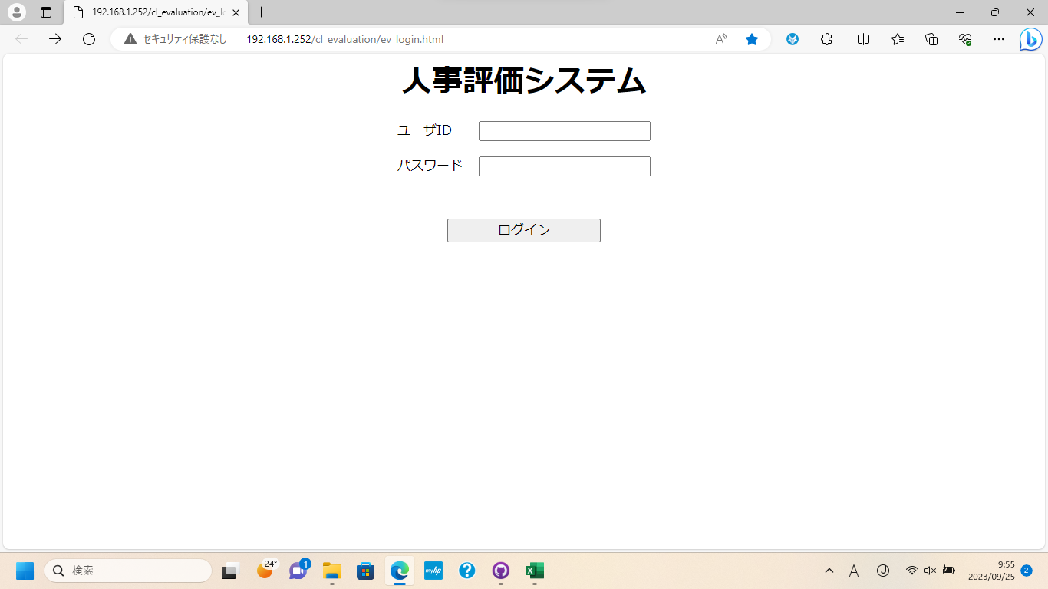
①

②

③

①に[ユーザID]を入力
②に[パスワード]を入力
③のボタンを押下してログイン

4.1.社員の登録・変更

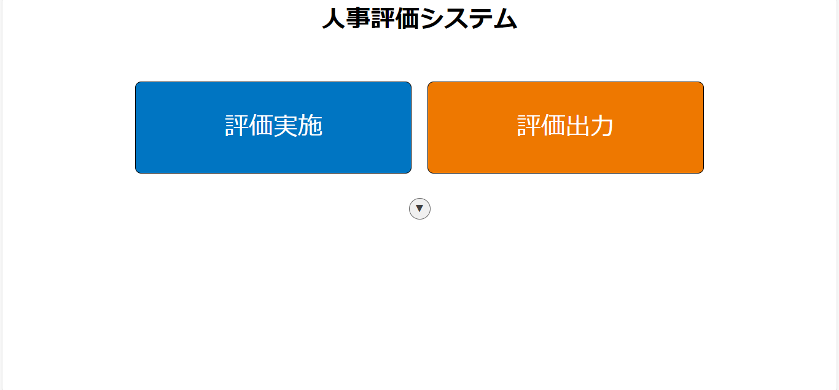
①

①

①のボタンを押下

Sheet1
4.1.社員の登録

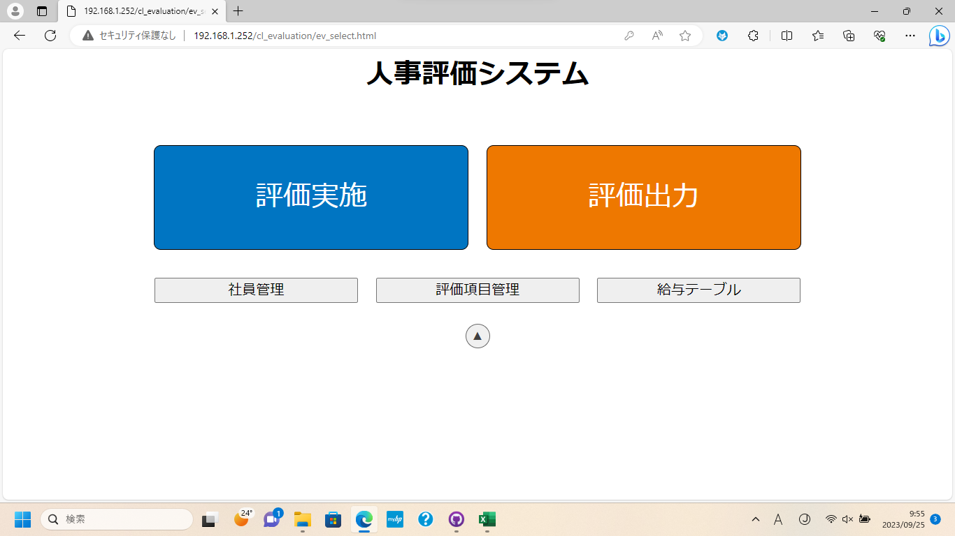

①

①のボタンを押下

4.1.社員の登録

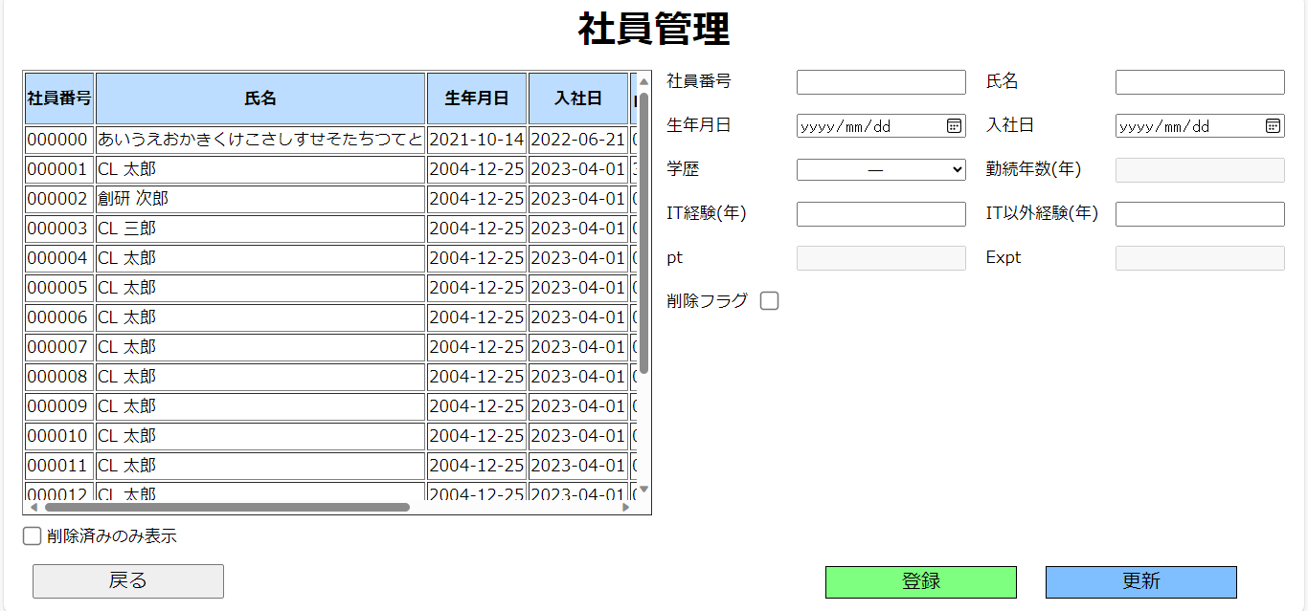
①

②

①の[入力欄]に登録したい[社員]のデータを入力
②の[登録]ボタンを押下

Sheet2
4.1.社員の登録

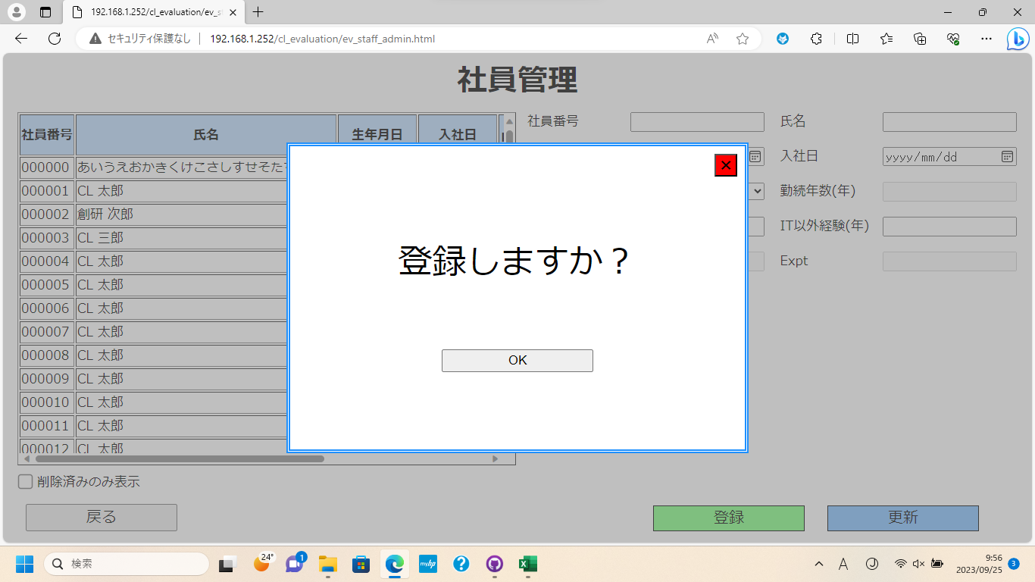

①

①のボタンを押下して登録完了

4.1.社員の更新

②

①

③

①の[社員テーブル]を押下して更新したい[社員]を選択
②の[入力欄]に更新内容を入力
③のボタンを押下

Sheet3
4.1.社員の更新

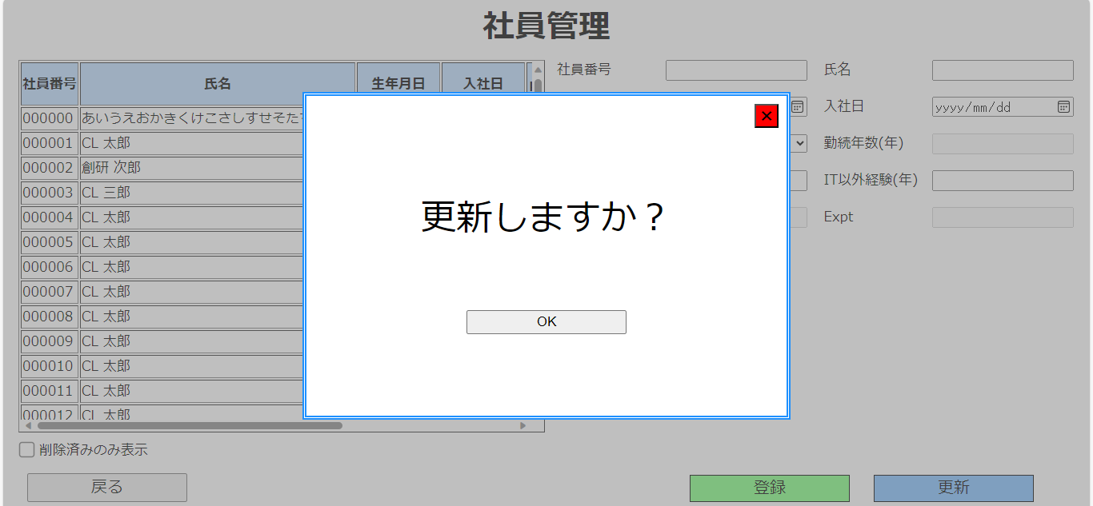

①

①のボタンを押下して更新完了

Sheet11
4.4.給与テーブルの確認と最低賃金の変更

①

②

③

①に[ユーザID]を入力
②に[パスワード]を入力
③のボタンを押下してログイン

4.4.給与テーブルの確認と最低賃金の変更

①

①

①のボタンを押下

Sheet12
4.4.給与テーブルの確認と最低賃金の変更

①

①のボタンを押下

4.4.給与テーブルの確認と最低賃金の変更

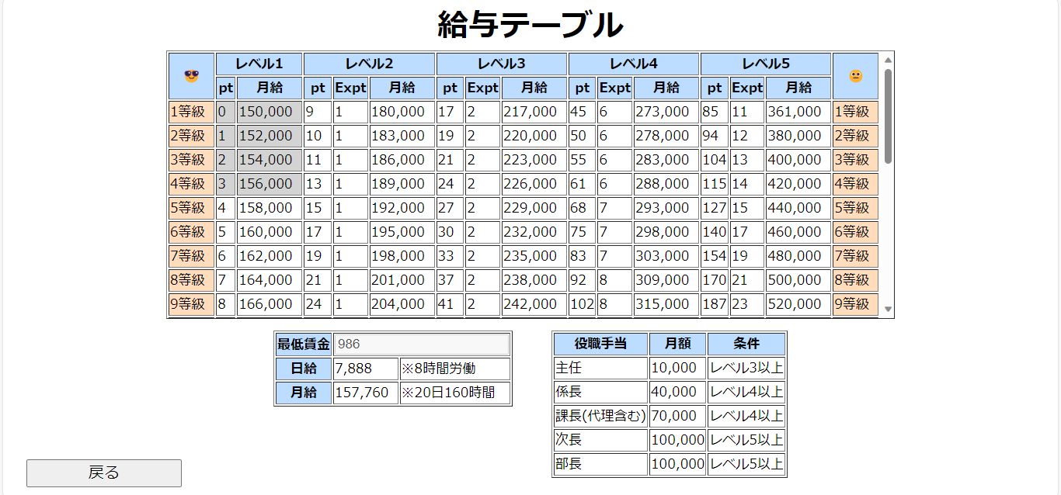
①

①のボタンを押下

Sheet13
4.4.給与テーブルの確認と最低賃金の変更

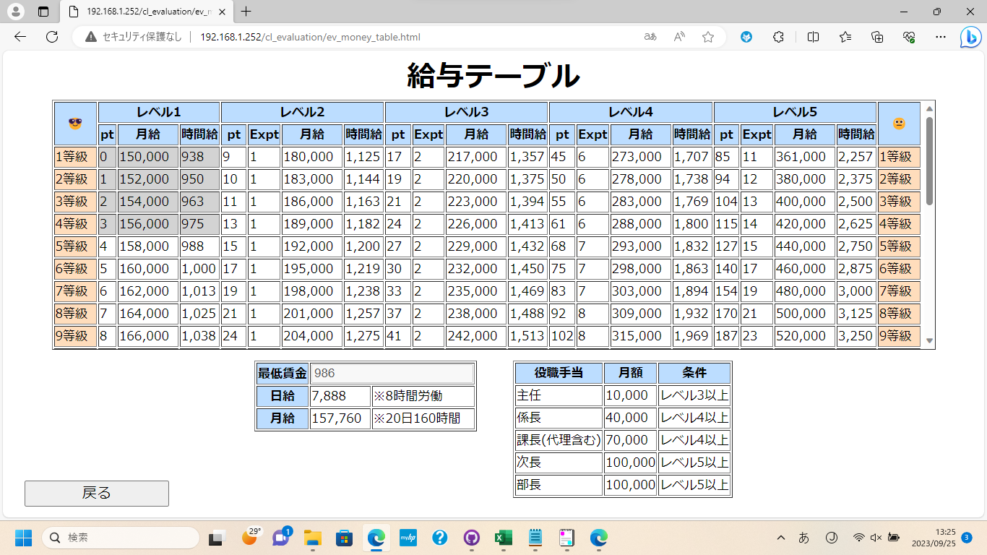
②
①
①
①
①
①

①の列に時間給が表示される
②のボタンを押下して[最低賃金]を変更する入力欄を表示

4.4.給与テーブルの確認と最低賃金の変更

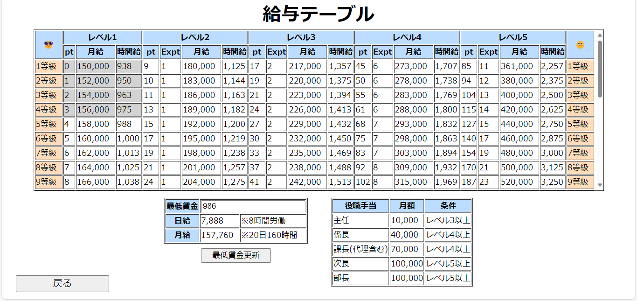

①

②

①の入力欄に変更したい[最低賃金]の額を入力
②のボタンを押下して入力した内容に[最低賃金]を変更

Sheet4
4.5.評価実施

①

②

③

①に[ユーザID]を入力
②に[パスワード]を入力
③のボタンを押下してログイン

4.5.評価実施

①

①

①のボタンを押下

Sheet5
4.5.評価実施

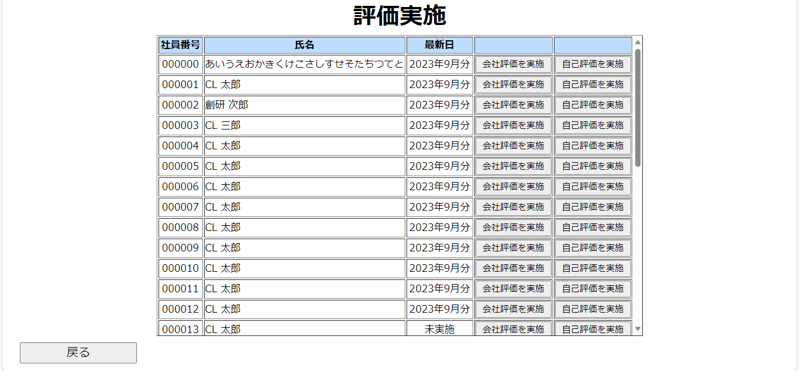
①
②

[会社評価]と[自己評価]を行いたい場合①のボタンを押下
[自己評価]だけを行いたい場合②のボタンを押下
※計算の都合上[会社評価]のみを行うことはできません

4.5.評価実施

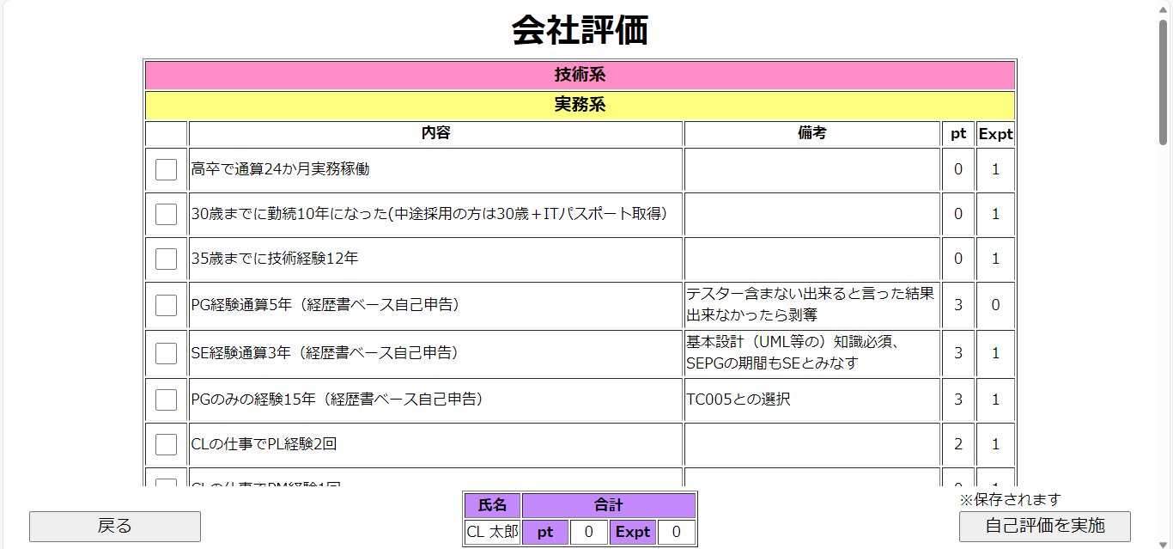

①

②

①のチェックボックスを押下して[会社評価]の[ポイント]を付与
②のボタンを押下して[会社評価]を完了、[自己評価]を実施
※計算の都合上[会社評価]のみを行うことはできません

Sheet8
4.5.評価実施

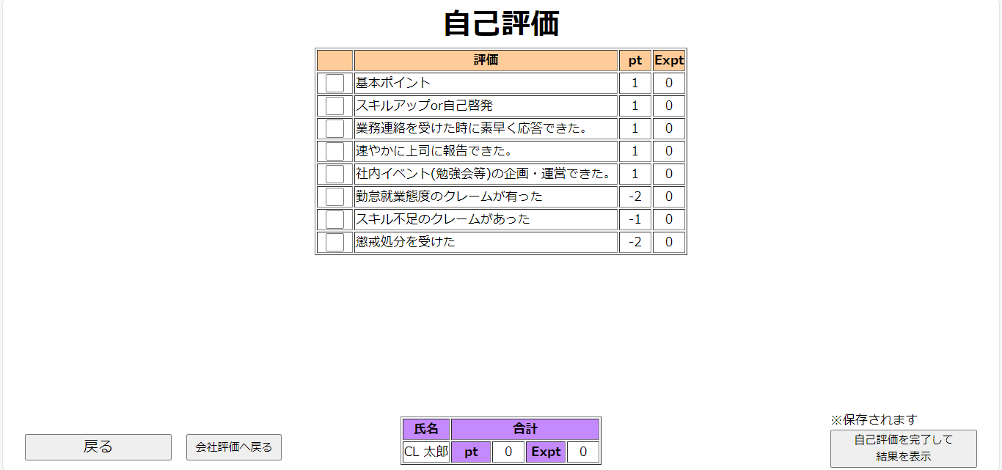
①

②

①のチェックボックスを押下して[自己評価]の[ポイント]を付与
②のボタンを押下して[自己評価]を完了、[結果]を表示

4.5.評価実施

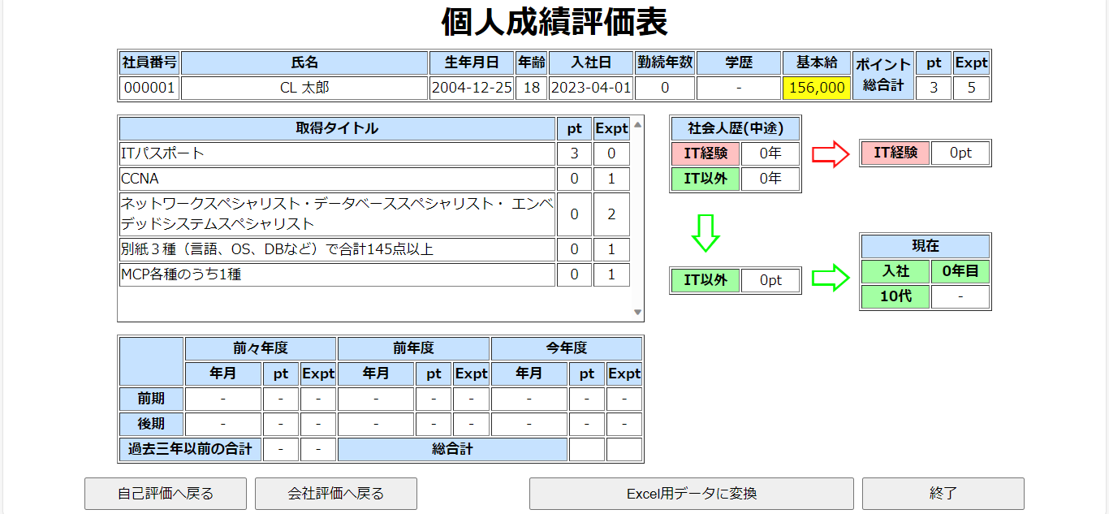

①

①のボタンを押下して評価を終了

Sheet9
4.5.評価実施

①
②

[会社評価]と[自己評価]を行いたい場合①のボタンを押下
[自己評価]だけを行いたい場合②のボタンを押下
※計算の都合上[会社評価]のみを行うことはできません

4.5.評価実施

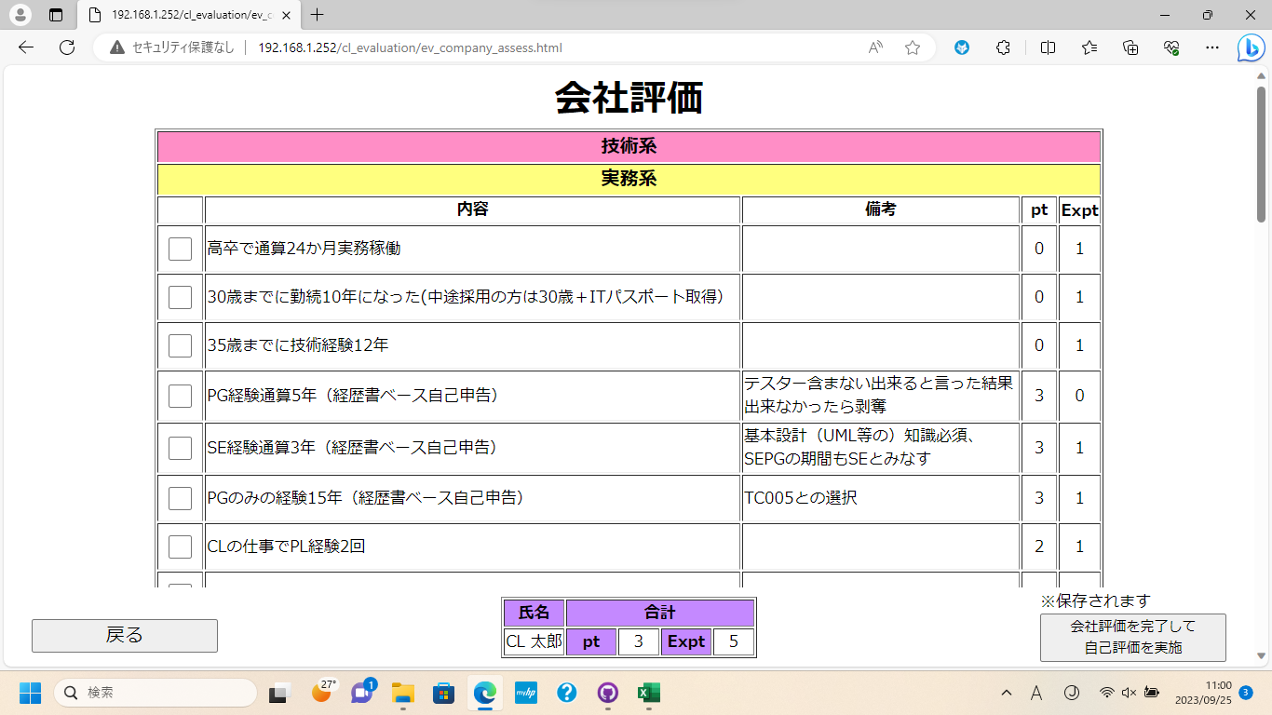

①

②

①のチェックボックスを押下して[会社評価]の[ポイント]を付与
②のボタンを押下して[会社評価]を完了、[自己評価]を実施
※計算の都合上[会社評価]のみを行うことはできません

Sheet6
4.6.評価の出力

①

②

③

①に[ユーザID]を入力
②に[パスワード]を入力
③のボタンを押下してログイン

4.6.評価の出力

①

①

①のボタンを押下

Sheet7
4.6.評価の出力

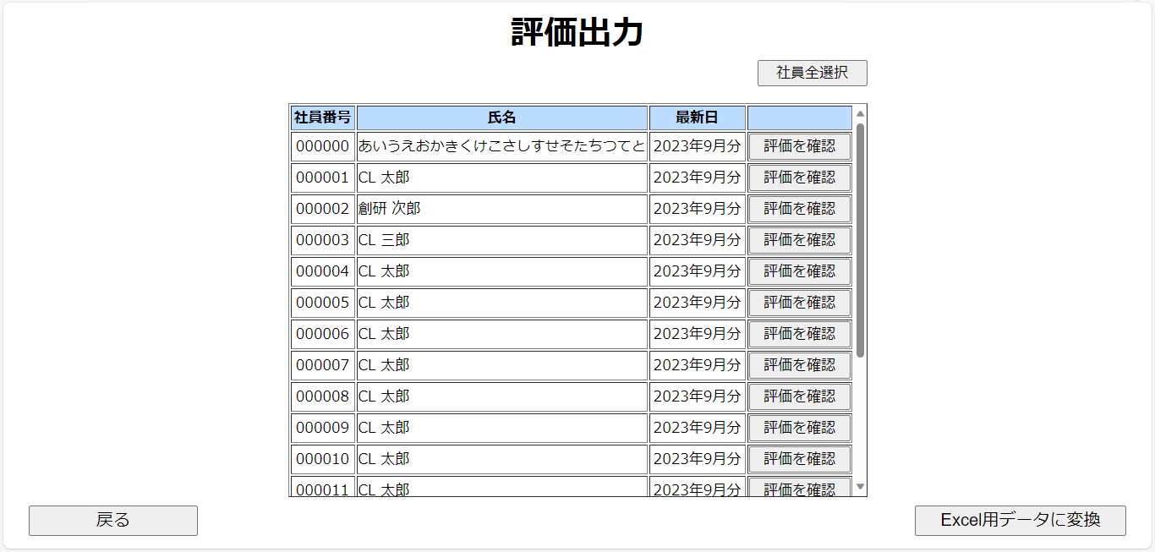
①
②
ｃ

③

ｃ

①のボタンを押下して[社員]を全選択できます
②のテーブルを押下して、データ変換したい[社員]を選択
③のボタンを押下して、選択した[社員]のデータを変換

4.6.評価の出力

①

②

①のチェックボックスを押下して[会社評価]の[ポイント]を付与
②のボタンを押下して[会社評価]を完了、[自己評価]を実施
※計算の都合上[会社評価]のみを行うことはできません

